サイトマップ構造図
サイトマップ構造図
共通情報 | システム名 | 学習共有アプリ | 作成者 | 荻原
 | 工程名 | 外部設計 | 作成日付 | 2023-10-19
 | ドキュメント名 | Scrum5 画面設計書 | バージョン | v2.0
書誌情報 | 書誌名称 | サイトマップ構造図 | 更新者 | 荻原
 | 概要 | サイトマップを図で表した画面 | 更新日付 | 2023-10-19

投稿画面
トップ画面
ユーザ
ログイン画面
ログイン
完了画面

閲覧画面
新規登録
画面
ホーム画面

カレンダー
アカウント
登録完了画面

通知画面

機能説明
画面

画面遷移図
サイトマップ構造図
共通情報 | システム名 |  |  |  | 学習共有アプリ |  |  |  |  |  |  | 作成者 |  | 藤井
 | 工程名 |  |  |  | 外部設計 |  |  |  |  |  |  | 作成日付 |  | 2023-10-19
 | ドキュメント名 |  |  |  | Scrum5 画面設計書 |  |  |  |  |  |  | バージョン |  | v2.0
書誌情報 | 書誌名称 |  |  |  | サイトマップ構造図 |  |  |  |  |  |  | 更新者 |  | 藤井
投稿画面
 | 概要 |  |  |  | サイトマップを図で表した画面 |  |  |  |  |  |  | 更新日付 |  | 2024-01-15

ログイン
完了画面
 |  |  |  |  |  | ログイン完了画面へ
 | ユーザログイン画面へ |  |  |  |  |  |  |  |  | 投稿画面へ
トップ画面
ユーザ
ログイン画面
 |  |  |  |  |  |  |  |  |  |  | 戻る
カレンダー
 |  |  |  |  |  |  |  |  | ホーム画面へ |  | カレンダー画面へ

 |  | 新規登録画面へ |  |  |  | 戻る |  |  |  |  |  |  | 戻る
ホーム画面

新規登録
画面
 |  |  |  |  |  |  |  |  |  |  |  | 閲覧画面へ
閲覧画面
 |  |  |  |  |  |  | ホーム画面へ
 |  |  |  |  |  |  |  | 戻る |  |  |  | 戻る

 |  | アカウント登録
 |  | 完了 | 画面 | へ |  | 戻る
 |  |  |  |  |  |  |  |  |  |  |  |  | 通知画面へ

アカウント
登録完了画面
通知画面
 |  |  |  |  |  |  |  |  |  |  |  | 戻る

 |  |  |  |  |  |  |  |  |  |  |  | 機能説明画面

 |  |  |  |  |  |  |  |  |  |  | 戻る
機能説明
画面

1-トップ画面
画面レイアウト定義
共通情報 |  | システム名 | 学習共有アプリ |  |  |  |  |  |  |  |  |  |  |  | 作成者 | 荻原
 |  | 工程名 | 画面設計 |  |  |  |  |  |  |  |  |  |  |  | 作成日付 | 2023-10-17
 |  | ドキュメント名 | Scrum5 画面設計書 |  |  |  |  |  |  |  |  |  |  |  | バージョン | v2.0
書誌情報 |  | 書誌名 | トップ画面 |  |  |  |  |  |  |  |  |  |  |  | 更新者
 |  | 画面ID | G1-1 |  | 画面の名称 |  |  |  |  |  |  |  |  |  | 更新日付
 |  | 概要
レイアウト図 |  |  |  |  |  |  |  |  |  |  |  | 操作手順

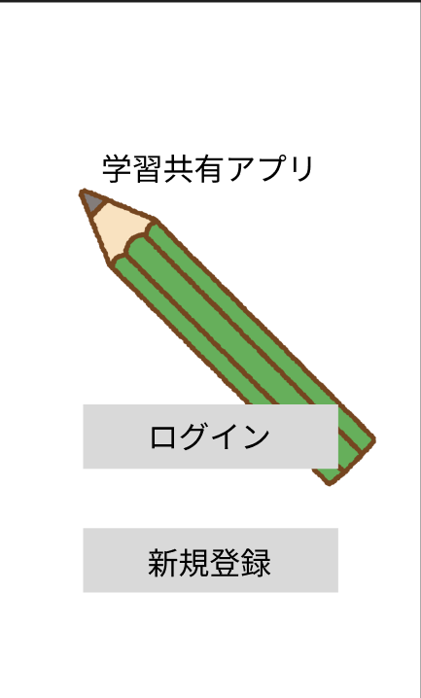

①

②

 |  |  |  |  |  |  |  |  |  |  |  |  | ログインボタンを押下すると、ユーザログイン画面へ遷移する
 |  |  |  |  |  |  |  |  |  |  |  |  | 新規登録ボタンを押下すると、新規アカウント登録画面へ遷移する

使用する部品
識別ID | ラベル |  | 入力／表示 | 部品の種類 |  | 表示桁数 | 入力桁数 | データ型 | 文字種 | 初期表示 | 設定元 |  | 設定先 | 説明
① | ログイン |  | - | ボタン |  | - | - | - | - | - |  |  |  | ユーザログイン画面へと遷移するボタン
② | 新規登録 |  | - | ボタン |  | - | - | - | - | - |  |  |  | 新規アカウント登録画面へと遷移するボタン

2-ユーザログイン画面
画面レイアウト定義
共通情報 |  | システム名 | Scrum5 |  |  |  |  |  |  |  |  |  |  |  | 作成者 | 荻原
 |  | 工程名 | 画面設計 |  |  |  |  |  |  |  |  |  |  |  | 作成日付 | 2023-10-19
 |  | ドキュメント名 | Scrum5 画面設計書 |  |  |  |  |  |  |  |  |  |  |  | バージョン | v2.0
書誌情報 |  | 書誌名 | ユーザログイン画面 |  |  |  |  |  |  |  |  |  |  |  | 更新者
 |  | 画面ID | G2-1 |  | 画面の名称 |  | ログイン画面 |  |  |  |  |  |  |  | 更新日付
 |  | 概要 | ログインを行うための画面
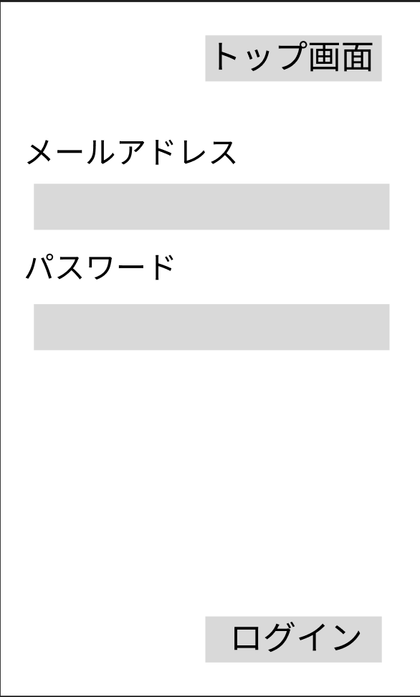
レイアウト図 |  |  |  |  |  |  |  |  |  |  |  | 操作手順
①

 |  |  |  |  |  |  |  |  |  |  |  |  | トップ画面のボタンを押下するとトップ画面に遷移する
 |  |  |  |  |  |  |  |  |  |  |  |  | メールアドレスを入力する
 |  |  |  |  |  |  |  |  |  |  |  |  | パスワードを入力する
②
 |  |  |  |  |  |  |  |  |  |  |  |  | ニックネームを入力する
 |  |  |  |  |  |  |  |  |  |  |  |  | ログインするとログイン完了画面に遷移する

③

④

使用する部品
識別ID | ラベル |  | 入力／表示 | 部品の種類 |  | 表示桁数 | 入力桁数 | データ型 | 文字種 | 初期表示 | 設定元 |  | 設定先 | 説明
① | トップ画面 |  | - | ボタン |  | - | - | - | - | - |  |  |  | トップ画面遷移するボタン
② | メールアドレス |  | 入力 | テキストボックス |  | - | 50桁 | 文字 | 半角 | - |  |  |  | メールアドレスを入力するテキストボックス
③ | パスワード |  | - | テキストボックス |  | - | 50桁 | 数字 | 半角 | - |  |  |  | ニックネームを入力するボックス
④ | ニックネーム |  | - | テキストボックス |  | - | 50桁 | 文字 | 半角 | - |  |  |  | ニックネームを入力するテキストボックス
⑤ | ログイン |  |  | ボタン |  | - | - | - | - | - |  |  |  | ログインするとホーム画面に遷移する

３-ログイン完了画面
画面レイアウト定義
共通情報 |  | システム名 | Scrum5 |  |  |  |  |  |  |  |  |  |  |  | 作成者 | 荻原
 |  | 工程名 | 画面設計 |  |  |  |  |  |  |  |  |  |  |  | 作成日付 | 2023-10-19
 |  | ドキュメント名 | TimeThree 画面設計書 |  |  |  |  |  |  |  |  |  |  |  | バージョン
書誌情報 |  | 書誌名 | アカウント登録確認画面 |  |  |  |  |  |  |  |  |  |  |  | 更新者
 |  | 画面ID | G2-2 |  | 画面の名称 |  | ログイン完了画面 |  |  |  |  |  |  |  | 更新日付
 |  | 概要 | 入力した情報が正しいかを確認する画面 |  |  |  |  |  |  |  |  |  |  |  | 最終更新者
レイアウト図 |  |  |  |  |  |  |  |  |  |  |  | 操作手順


 |  |  |  |  |  |  |  |  |  |  |  |  | 『次へ』のボタンを押すとホーム画面へと遷移するボタン

①
②

使用する部品
識別ID | ラベル |  | 入力／表示 | 部品の種類 |  | 表示桁数 | 入力桁数 | データ型 | 文字種 | 初期表示 | 設定元 |  | 設定先 | 説明
1 | 次へ |  | 表示 | ボタン |  | - | - | - | - | - |  |  | ホーム画面へと遷移するボタン | メールアドレスを入力するテキストボックス
2 | 戻る |  | 表示 | ボタン |  | - | - | - | - | - |  |  | トップ画面へと遷移するボタン | パスワードを入力するパスワードボックス
 |  |  |  |  |  |  |  |  |  |  |  |  |  | ニックネームを入力するテキストボックス
 |  |  |  |  |  |  |  |  |  |  |  |  |  | グループIDを入力するテキストボックス
 |  |  |  |  |  |  |  |  |  |  |  |  |  | あいことばを入力するテキストボックス
 |  |  |  |  |  |  |  |  |  |  |  |  |  | 入力した情報を登録し、アカウント登録完了画面へと遷移するボタン

４-新規アカウント登録画面
画面レイアウト定義
共通情報 |  | システム名 | Scrum5 |  |  |  |  |  |  |  |  |  |  |  | 作成者 | 荻原
 |  | 工程名 | 画面設計 |  |  |  |  |  |  |  |  |  |  |  | 作成日付 | 2022-10-19
 |  | ドキュメント名 | Scrum5 画面設計書 |  |  |  |  |  |  |  |  |  |  |  | バージョン | v2.0
書誌情報 |  | 書誌名 | 新規アカウント登録画面 |  |  |  |  |  |  |  |  |  |  |  | 更新者
 |  | 画面ID | G3-1 |  | 画面の名称 |  | 新規アカウント登録画面 |  |  |  |  |  |  |  | 更新日付
 |  | 概要 | アカウント登録を行うための画面 |  |  |  |  |  |  |  |  |  |  |  | 最終更新者
レイアウト図 |  |  |  |  |  |  |  |  |  |  |  | 操作手順
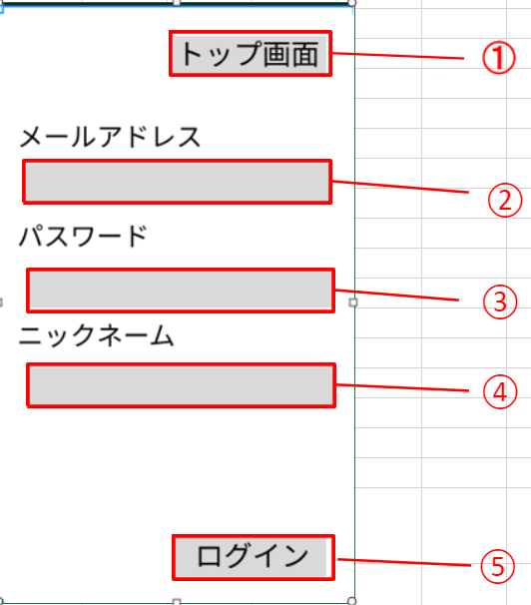
 |  |  |  |  |  |  |  |  |  |  |  |  | トップ画面のボタンを押下するとトップ画面に遷移する
 |  |  |  |  |  |  |  |  |  |  |  |  | メールアドレスを入力する
 |  |  |  |  |  |  |  |  |  |  |  |  | パスワードを入力する
 |  |  |  |  |  |  |  |  |  |  |  |  | ニックネームを入力する
 |  |  |  |  |  |  |  |  |  |  |  |  | ログインするとログイン完了画面に遷移する

使用する部品
識別ID | ラベル |  | 入力／表示 | 部品の種類 |  | 表示桁数 | 入力桁数 | データ型 | 文字種 | 初期表示 | 設定元 |  | 設定先 | 説明
① | トップ画面 |  | - | ボタン |  | - | - | - | - | - |  |  |  | トップ画面遷移するボタン
② | メールアドレス |  | 入力 | テキストボックス |  | - | 50桁 | 文字 | 半角 | - |  |  |  | メールアドレスを入力するテキストボックス
③ | パスワード |  | - | テキストボックス |  | - | 50桁 | 数字 | 半角 | - |  |  |  | ニックネームを入力するボックス
④ | ニックネーム |  | - | テキストボックス |  | - | 50桁 | 文字 | 半角 | - |  |  |  | ニックネームを入力するテキストボックス
⑤ | ログイン |  |  | ボタン |  | - | - | - | - | - |  |  |  | ログインするとホーム画面に遷移する

5-アカウント登録完了画面
画面レイアウト定義
共通情報 |  | システム名 | Scrum5 |  |  |  |  |  |  |  |  |  |  |  | 作成者 | 荻原
 |  | 工程名 | 画面設計 |  |  |  |  |  |  |  |  |  |  |  | 作成日付 | 2022-10-19
 |  | ドキュメント名 | Scrum5 画面設計書 |  |  |  |  |  |  |  |  |  |  |  | バージョン | v2.0
書誌情報 |  | 書誌名 | アカウント登録完了画面 |  |  |  |  |  |  |  |  |  |  |  | 更新者
 |  | 画面ID | G3-2 |  | 画面の名称 |  | アカウント登録完了画面 |  |  |  |  |  |  |  | 更新日付
 |  | 概要 | アカウントの登録の完了を確認する画面 |  |  |  |  |  |  |  |  |  |  |  | 最終更新者
レイアウト図 |  |  |  |  |  |  |  |  |  |  |  | 操作手順

 |  |  |  |  |  |  |  |  |  |  |  |  | 次へを押すとホーム画面に遷移する

①

使用する部品
識別ID | ラベル |  | 入力／表示 | 部品の種類 |  | 表示桁数 | 入力桁数 | データ型 | 文字種 | 初期表示 | 設定元 |  | 設定先 | 説明
1 | 次へ |  | - | ボタン |  | - | - | - | - | - |  |  |  | ホーム画面に遷移するボタン

6-ホーム画面
画面レイアウト定義
共通情報 |  | システム名 | 課題共有アプリ |  |  |  |  |  |  |  |  |  |  |  | 作成者 | 藤井
 |  | 工程名 | 画面設計 |  |  |  |  |  |  |  |  |  |  |  | 作成日付 | 2023-10-19
 |  | ドキュメント名 | Scrum5 画面設計書 |  |  |  |  |  |  |  |  |  |  |  | バージョン
書誌情報 |  | 書誌名 | ホーム画面 |  |  |  |  |  |  |  |  |  |  |  | 更新者
 |  | 画面ID | G4-1 |  | 画面の名称 |  | ホーム画面 |  |  |  |  |  |  |  | 更新日付
 |  | 概要 | ホーム画面
レイアウト図 |  |  |  |  |  |  |  |  |  |  |  | 操作手順

①
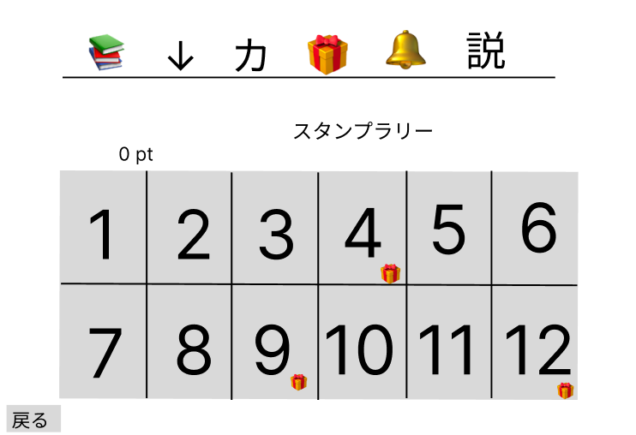

②

③

使用する部品
識別ID | ラベル |  | 入力／表示 | 部品の種類 |  | 表示桁数 | 入力桁数 | データ型 | 文字種 | 初期表示 | 設定元 |  | 設定先 | 説明
① | ホーム |  | ー | ラベル |  | - | - | - | - | - |  |  |  | 各画面へと遷移するボタン
② | スタンプ一覧 |  | 表示 | ボタン |  | - | - | 文字型 | 全角/半角 | - |  |  |  | 入手したスタンプ一覧
③ | 戻る |  | - | ボタン |  | - | - | - | - | - |  |  |  | トップ画面へと遷移するボタン

7-閲覧画面
画面レイアウト定義
共通情報 |  | システム名 | Scrum5 |  |  |  |  |  |  |  |  |  |  |  | 作成者 | 荻原
 |  | 工程名 | 画面設計 |  |  |  |  |  |  |  |  |  |  |  | 作成日付 | 2023-10-19
 |  | ドキュメント名 | Scrum5 画面設計書 |  |  |  |  |  |  |  |  |  |  |  | バージョン | v2.0
書誌情報 |  | 書誌名 | 閲覧画面 |  |  |  |  |  |  |  |  |  |  |  | 更新者 | -
 |  | 画面ID | G5-1 |  | 画面の名称 |  |  |  |  |  |  |  |  |  | 更新日付 | -
 |  | 概要 | みんなの投稿を確認できる画面
レイアウト図 |  |  |  |  |  |  |  |  |  |  |  | 操作手順

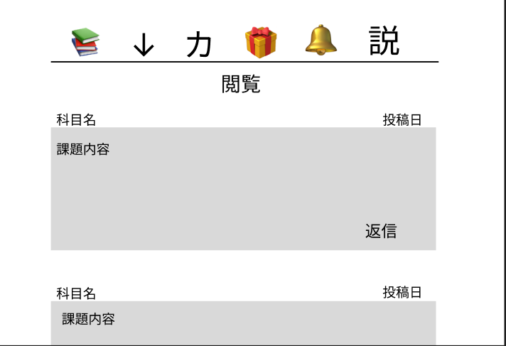

①

使用する部品
識別ID | ラベル |  | 入力／表示 | 部品の種類 |  | 表示桁数 | 入力桁数 | データ型 | 文字種 | 初期表示 | 設定元 |  | 設定先 | 説明
① | 返信 |  | - | ボタン |  | - | - | - | - | - |  |  |  | ボタンを押すとそのまま返信できる

8-投稿画面
画面レイアウト定義
共通情報 |  | システム名 | Scrum5 |  |  |  |  |  |  |  |  |  |  | 作成者 | 荻原
 |  | 工程名 | 画面設計 |  |  |  |  |  |  |  |  |  |  | 作成日付 | 2023-10-19
 |  | ドキュメント名 | Scrum5 画面設計書 |  |  |  |  |  |  |  |  |  |  | バージョン | v2.0
書誌情報 |  | 書誌名 | 投稿画面 |  |  |  |  |  |  |  |  |  |  | 更新者
 |  | 画面ID | G６－１ |  | 画面の名称 |  | 投稿画面 |  |  |  |  |  |  | 更新日付
 |  | 概要 | 自分で投稿することができる画面 |  |  |  |  |  |  |  |  |  |  | 最終更新者
レイアウト図 |  |  |  |  |  |  |  |  |  |  | 操作手順
①
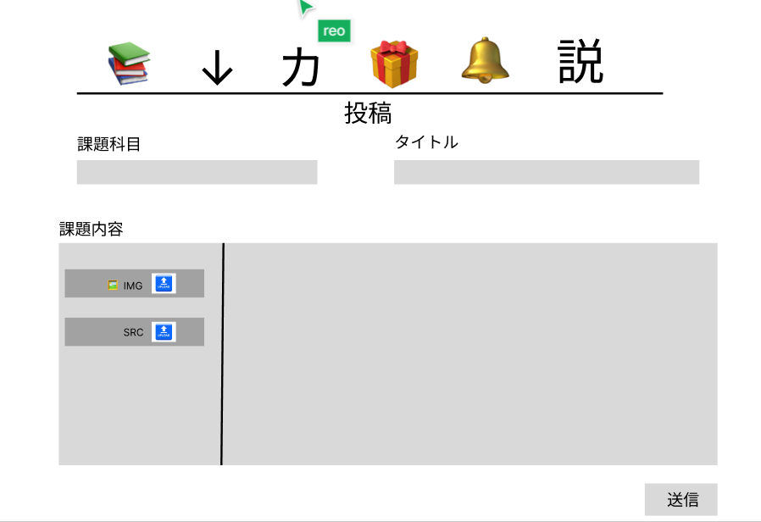
②
 |  |  |  |  |  |  |  |  |  |  |  | 課題科目で自分が投稿したい課題をコメントできる
 |  |  |  |  |  |  |  |  |  |  |  | タイトルで課題を共有したい部分とか大まかな概要コメントできる
 |  |  |  |  |  |  |  |  |  |  |  | コメントを自由に書くことができる
 |  |  |  |  |  |  |  |  |  |  |  | 課題内容の部分で画像をアップロードしたりして共有できる
 |  |  |  |  |  |  |  |  |  |  |  | 送信ボタンで投稿完了
③

④

⑤

使用する部品
識別ID | ラベル |  | 入力／表示 | 部品の種類 |  | 表示桁数 | 入力桁数 | データ型 | 文字種 | 初期表示 |  |  | 説明
① | 課題科目 |  | 入力 | テキストボックス |  | - | 20桁 | - | 全角/半角 | - |  |  | 課題科目で投稿したい科目をコメントする
② | タイトル |  | 入力 | テキストボックス |  | - | ４０桁 | - | 全角/半角 | - |  |  | 概要などをコメントできる
③ | 課題内容 |  | 入力 | テキストボックス |  | - | ４００桁 | - | 全角/半角 | - |  |  | 課題内容の部分でに内容をコメントできる
④ | 画像添付 |  | - | ボタン |  | - | - | - | - | - |  |  | 画像の添付でよりわかりやすくできる
⑤ | 送信 |  | - | ボタン |  | - | - | - | - | -

９ーカレンダー画面
画面レイアウト定義
共通情報 |  | システム名 | Scrum5 |  |  |  |  |  |  |  |  |  |  |  | 作成者 | 荻原
 |  | 工程名 | 画面設計 |  |  |  |  |  |  |  |  |  |  |  | 作成日付 | 2022-10-19
 |  | ドキュメント名 | Scrum5 画面設計書 |  |  |  |  |  |  |  |  |  |  |  | バージョン | v2.0
書誌情報 |  | 書誌名 | アカウント登録完了画面 |  |  |  |  |  |  |  |  |  |  |  | 更新者
 |  | 画面ID | G-7-1 |  | 画面の名称 |  | カレンダー画面 |  |  |  |  |  |  |  | 更新日付
 |  | 概要 | カレンダー画面 |  |  |  |  |  |  |  |  |  |  |  | 最終更新者
レイアウト図 |  |  |  |  |  |  |  |  |  |  |  | 操作手順
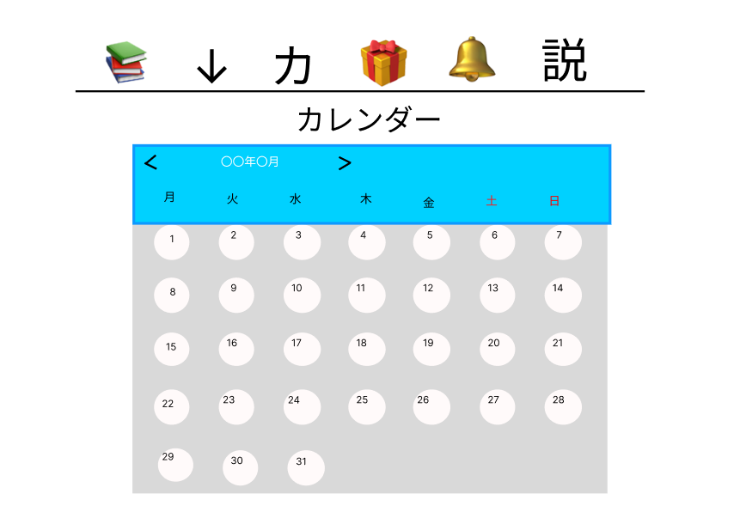
 |  |  |  |  |  |  |  |  |  |  |  |  | 日にちとコマ数を指定して課題共有できる

①

使用する部品
識別ID | ラベル |  | 入力／表示 | 部品の種類 |  | 表示桁数 | 入力桁数 | データ型 | 文字種 | 初期表示 | 設定元 |  | 設定先 | 説明
1 |  |  | - | ボタン |  | - | - | - | - | - |  |  |  | ホーム画面に遷移するボタン

１０－通知画面
画面レイアウト定義
共通情報 |  | システム名 | Scrum5 |  |  |  |  |  |  |  |  |  |  |  | 作成者 | 荻原
 |  | 工程名 | 画面設計 |  |  |  |  |  |  |  |  |  |  |  | 作成日付 | 2022-10-19
 |  | ドキュメント名 | Scrum5 画面設計書 |  |  |  |  |  |  |  |  |  |  |  | バージョン | v2.0
書誌情報 |  | 書誌名 | アカウント登録完了画面 |  |  |  |  |  |  |  |  |  |  |  | 更新者
 |  | 画面ID | G-８-1 |  | 画面の名称 |  | 通知画面 |  |  |  |  |  |  |  | 更新日付
 |  | 概要 | 通知画面 |  |  |  |  |  |  |  |  |  |  |  | 最終更新者
レイアウト図 |  |  |  |  |  |  |  |  |  |  |  | 操作手順

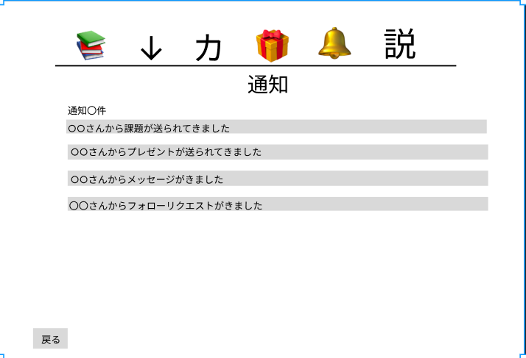

①

使用する部品
識別ID | ラベル |  | 入力／表示 | 部品の種類 |  | 表示桁数 | 入力桁数 | データ型 | 文字種 | 初期表示 | 設定元 |  | 設定先 | 説明
1 | 戻る |  | - | ボタン |  | - | - | - | - | - |  |  |  | 一つ前の画面に戻る

１１－機能説明画面
画面レイアウト定義
共通情報 |  | システム名 | Scrum5 |  |  |  |  |  |  |  |  |  |  |  | 作成者 | 荻原
 |  | 工程名 | 画面設計 |  |  |  |  |  |  |  |  |  |  |  | 作成日付 | 2022-10-19
 |  | ドキュメント名 | Scrum5 画面設計書 |  |  |  |  |  |  |  |  |  |  |  | バージョン | v2.0
書誌情報 |  | 書誌名 | アカウント登録完了画面 |  |  |  |  |  |  |  |  |  |  |  | 更新者
 |  | 画面ID | G-９-1 |  | 画面の名称 |  | 機能説明画面 |  |  |  |  |  |  |  | 更新日付
 |  | 概要 | 機能説明画面 |  |  |  |  |  |  |  |  |  |  |  | 最終更新者
レイアウト図 |  |  |  |  |  |  |  |  |  |  |  | 操作手順

①

使用する部品
識別ID | ラベル |  | 入力／表示 | 部品の種類 |  | 表示桁数 | 入力桁数 | データ型 | 文字種 | 初期表示 | 設定元 |  | 設定先 | 説明
1 | 戻る |  | - | ボタン |  | - | - | - | - | - |  |  |  | 一つ前の画面に戻る

